page_de_garde
N° FI PMZ : FI-35306-0003 | PA-35306-000C
Description | Commune |  | St-Père
 | NRO |  | GNR
 | INSEE |  | 35306
 | Arbre Optique (NRA) |  | Q2-35122GNR-107I
Réseau | PMZ |  | Géofibre |  | 20503 |  | Identifiant |  | FI-35306-0003
 | PA |  | Géofibre |  | 41541 |  | Identifiant |  | PA-35306-000C
 | PRE (ROME) |  | NON
 | Emplacement PA |  | L3T 38/35306
 | Adresse PA |  | 14 rue Besnardais
Information | Zone |  | ZMD
 | Version |  | 2.63

Panneau de contrôle

 | Etape 0
 | Etape de REINITIALISATION de la Fiche EZA-PA
 | Etape 1
 | Activer / Désactiver feuilles pour remplissage des informations PRE (ROME)
 | Etape 2: Pointage étude
 | Initialisation Pointage - étude | Adresses |  | 57 |  | Logements |  | 55
 |  | Nombre d'adresses avec info suplementaire dans le pointage étude

Import OPTIMUM
Vider Pointage étude
 | Initialisation fiche PRE | Hors Périmètre | 0 | Création |  | 0 | Suppression | 2

 | Etape 3: Positionnement étude
 | Positionnement -etude | Nombre de µmodules affecté lors de l'étude PMZ-PA |  | 11 |  | Nombre de µmodules issus de l'étude de la zone arrière de PA |  | 11

 | Etape 4: Adductabilité des sites
 | Adductabilité | Exporter les données (format .csv)

Photo situation PB
Photo situation PB

Photo de l'emplacement PB de rue

PB : | 35306/GNR/PB/44500 | Emplacement : | Appui FTTH

Adresse : | 1 rue Désirée | Site Support : | FT0063459

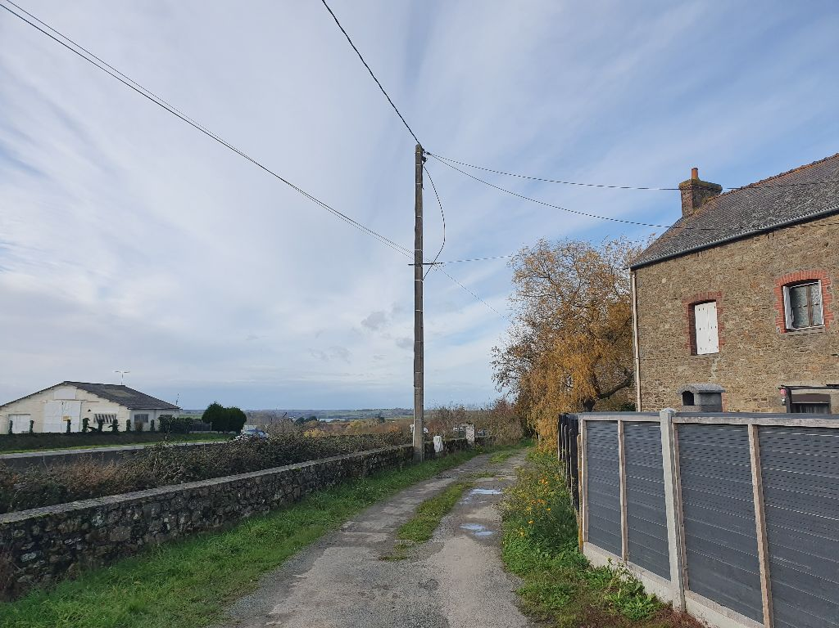 |  | 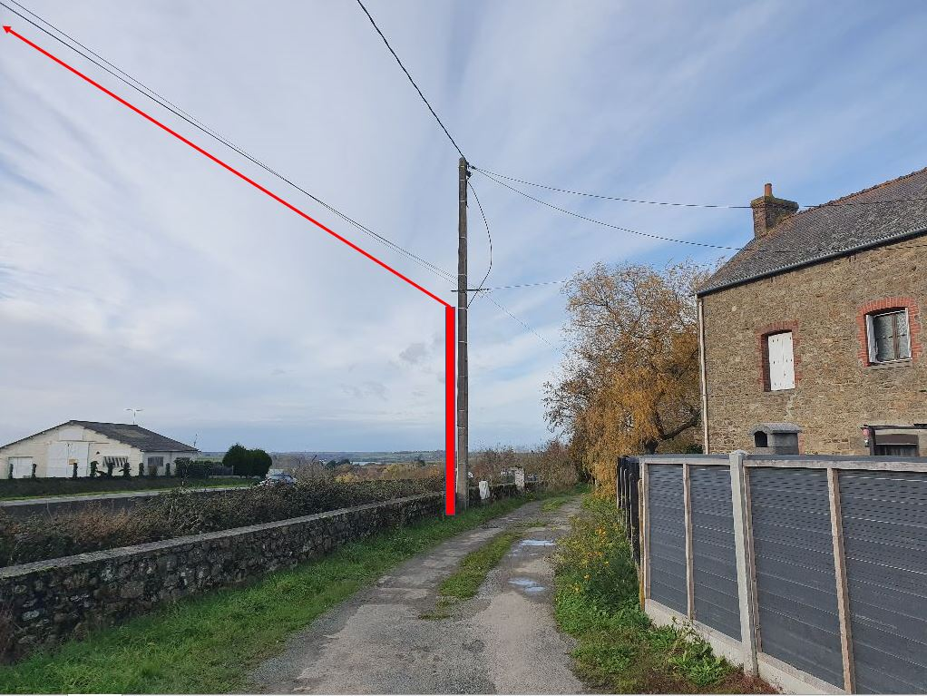
Angle 1 |  | Angle 2

PB : | 35306/GNR/PB/44504 | Emplacement : | Appui FTTH

Adresse : | 1 rue Désirée | Site Support : | FT0063458

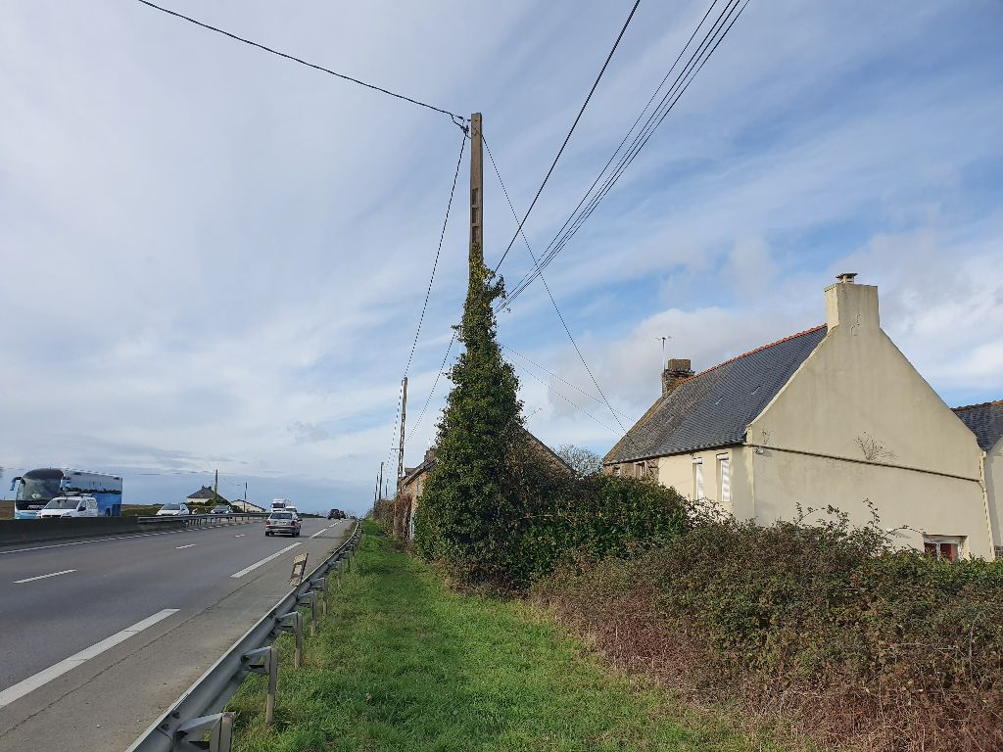 |  | 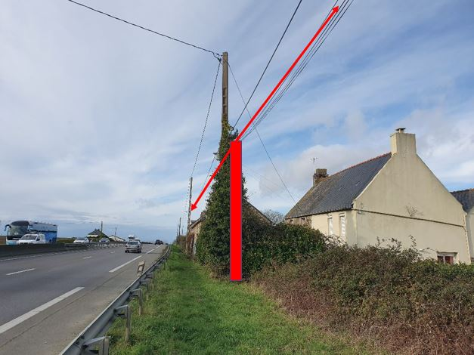
Angle 1 |  | Angle 2

PB : | 35306/GNR/PB/44505 | Emplacement : | Appui ERDF

Adresse : | 4 rue Beauchet | Site Support : | E000956

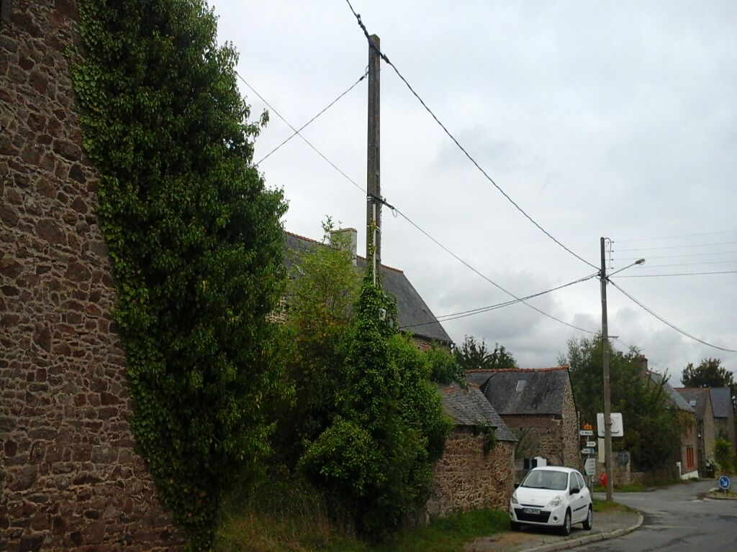 |  | 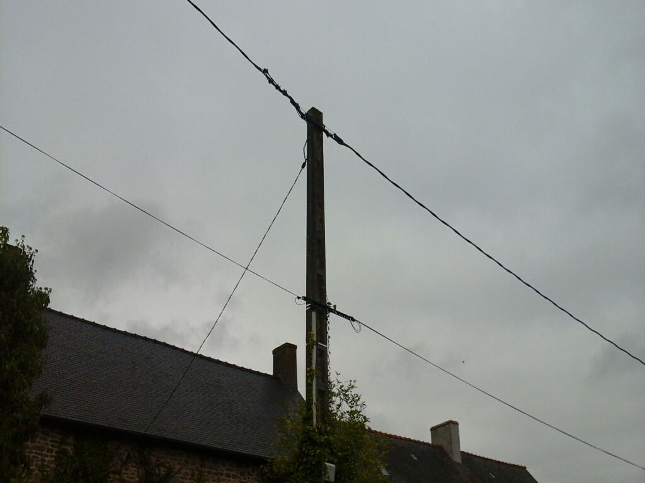
Angle 1 |  | Angle 2

PB : | 35306/GNR/PB/44507 | Emplacement : | Appui ERDF

Adresse : | 2 rue Besnardais | Site Support : | E000955

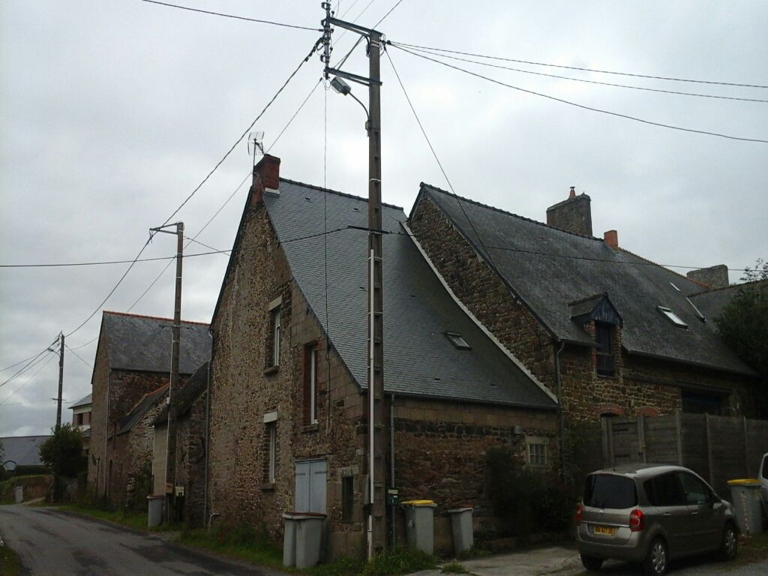 |  | 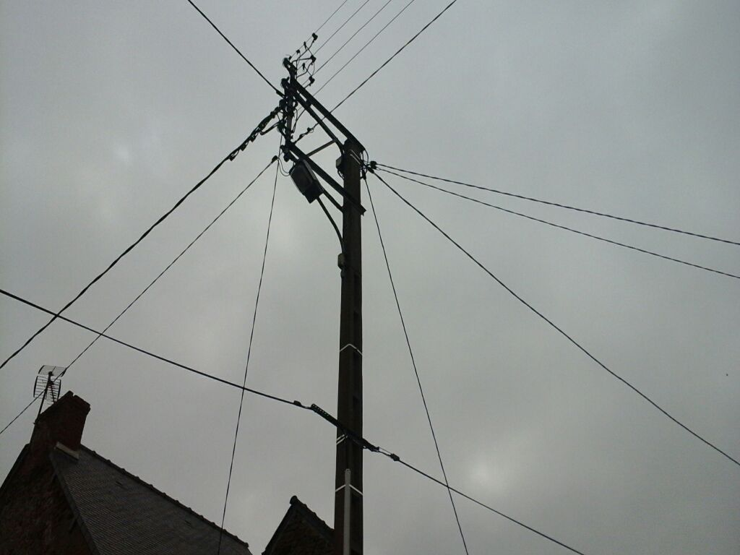
Angle 1 |  | Angle 2

PB : | 35306/GNR/PB/44508 | Emplacement : | Appui ERDF

Adresse : | 2 rue Besnardais | Site Support : | E000954

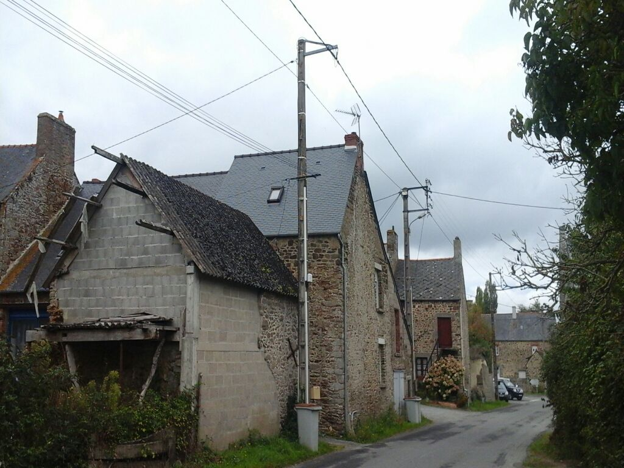 |  | 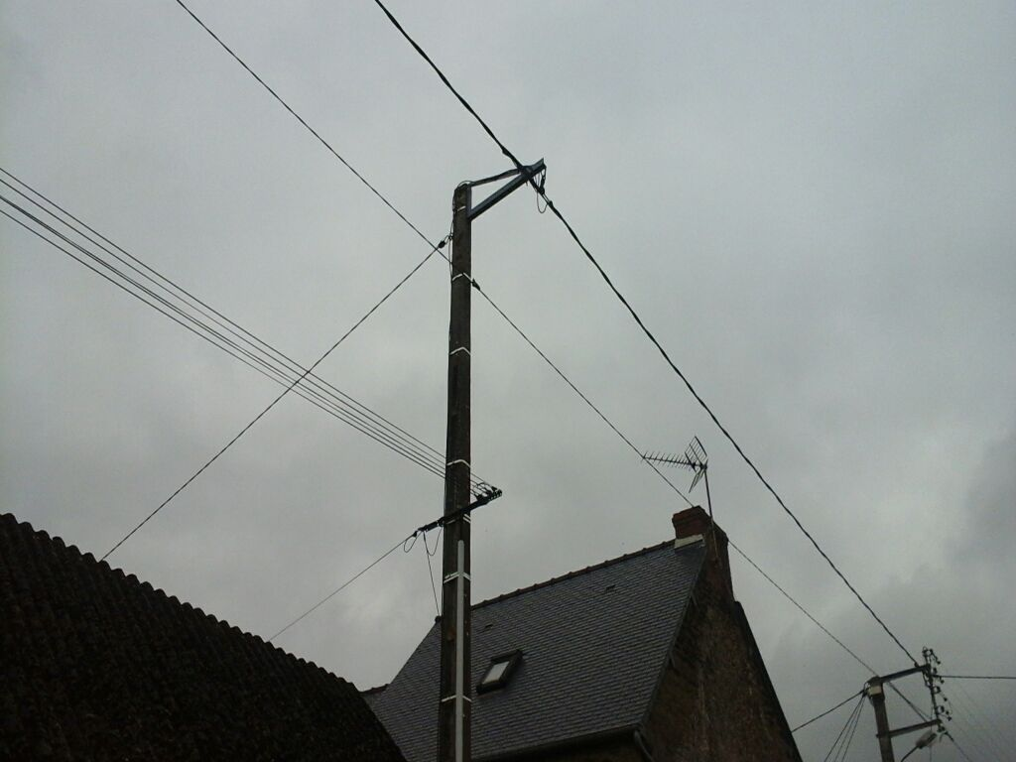
Angle 1 |  | Angle 2

PB : | 35306/GNR/PB/44509 | Emplacement : | Appui ERDF

Adresse : | 10 rue Besnardais | Site Support : | E000953

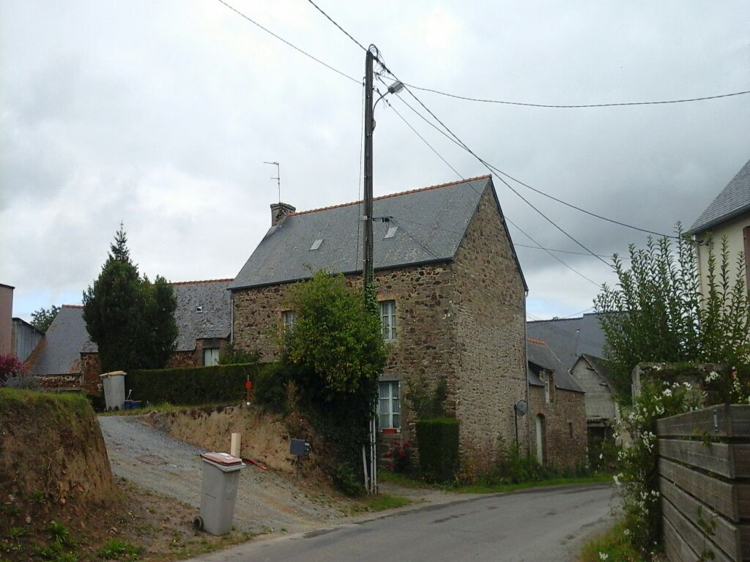 |  | 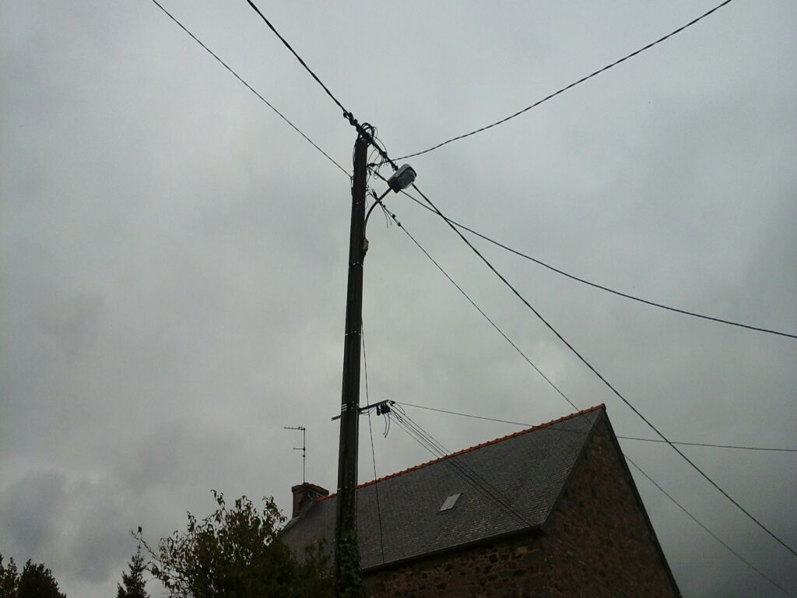
Angle 1 |  | Angle 2

PB : | 35306/GNR/PB/44510 | Emplacement : | Chambre FTTH

Adresse : | 14 rue Besnardais | Site Support : | L3T00038/35306

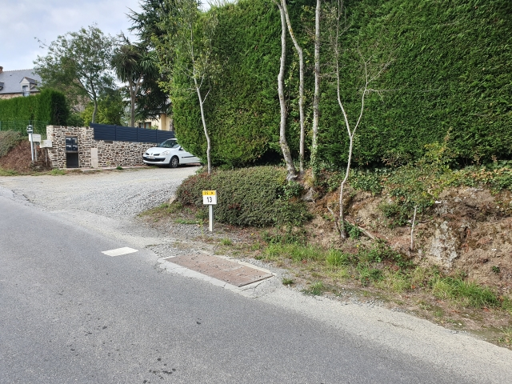 |  | 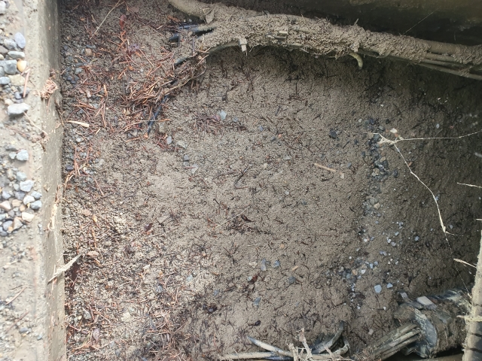
Chambre fermée |  | Chambre ouverte

PB : | 35306/GNR/PB/44511 | Emplacement : | Chambre FTTH

Adresse : | 21 rue des Besnardais | Site Support : | L2T00041/35306

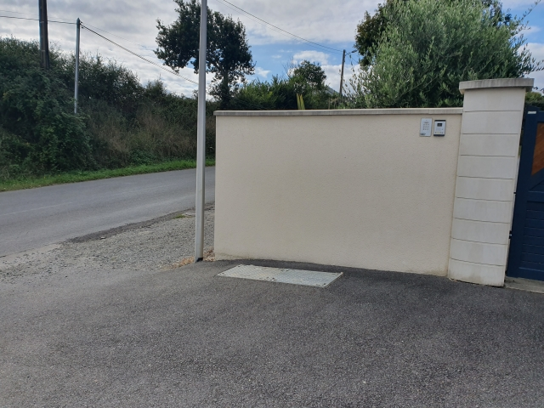 |  | 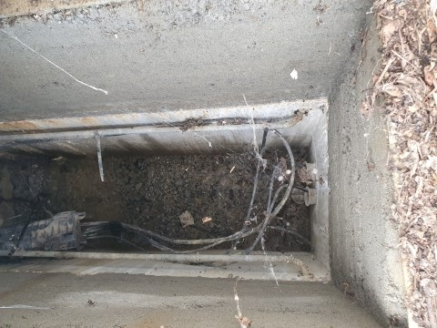
Chambre fermée |  | Chambre ouverte

PB : | 35306/GNR/PB/44512 | Emplacement : | Appui FTTH

Adresse : | 21 rue des Besnardais | Site Support : | FT0160919

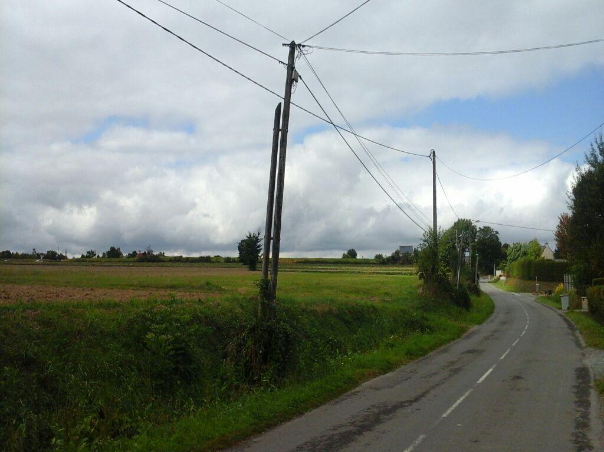 |  | 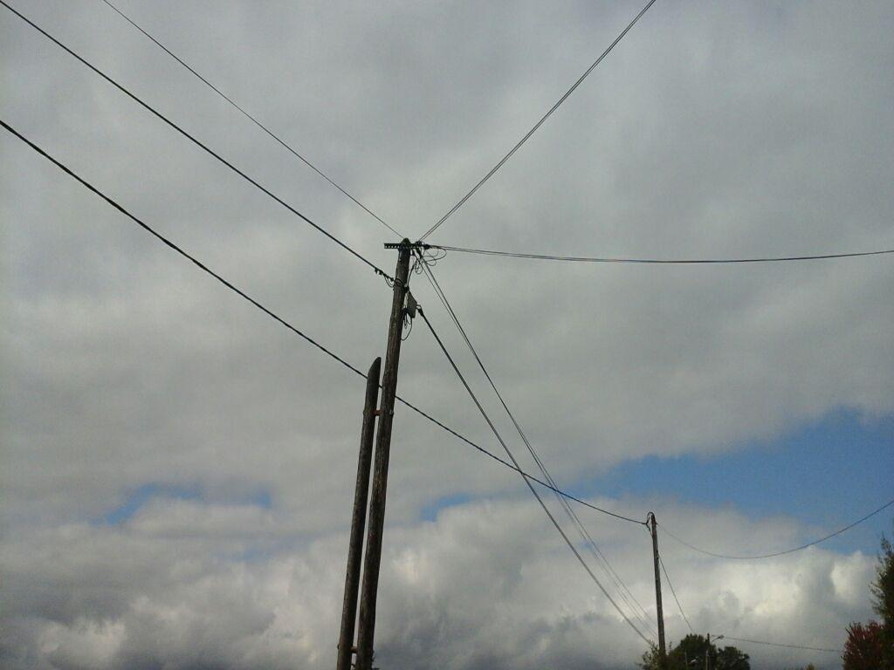
Angle 1 |  | Angle 2

PB : | 35306/GNR/PB/44513 | Emplacement : | Appui FTTH

Adresse : | 43 rue Besnardais | Site Support : | FT0160920

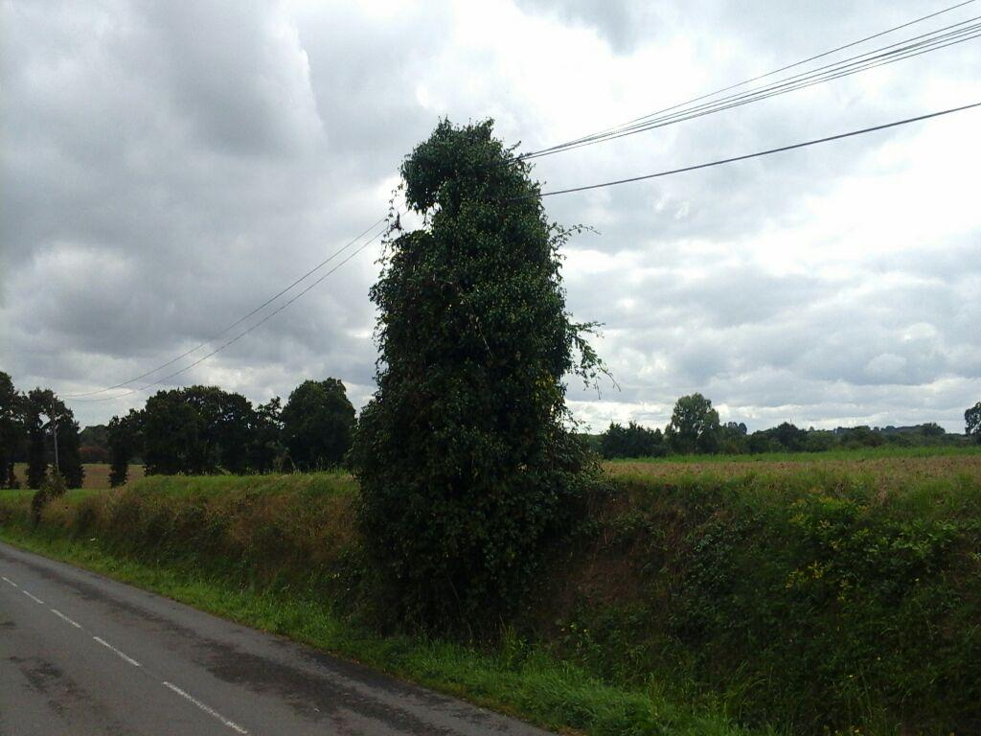 |  | 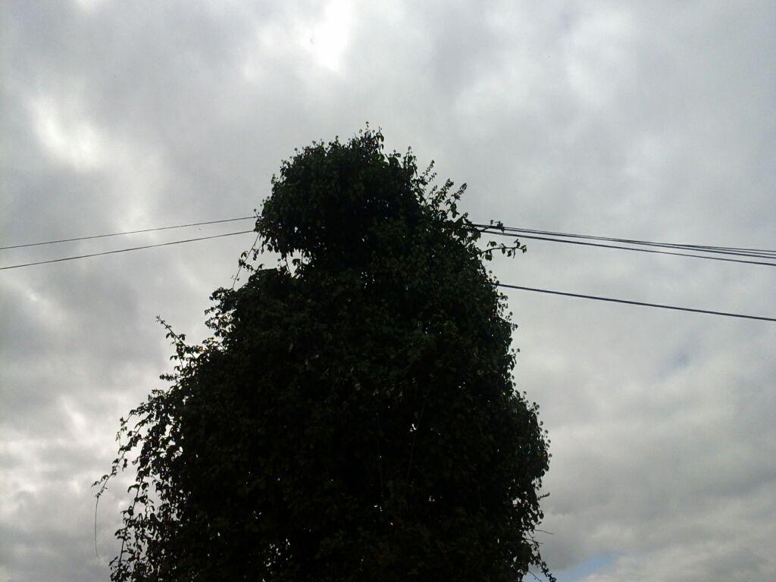
Angle 1 |  | Angle 2

